Test Execution
TEST EXECUTION SUMMARY

Kết quả kiểm thử theo Module
Module | Pass cuối | Failed cuối | Chưa kiểm tra | Tổng | Pass Rate | Người phụ trách
1. Đăng nhập | 11 | 0 | 0 | 11 | 100.0% | Trinh
2. Tài sản | 9 | 0 | 0 | 9 | 100.0% | Thu Thảo, Trinh
3. Yêu cầu sự cố | 6 | 0 | 0 | 6 | 100.0% | Trinh
4. Work Order | 8 | 1 | 0 | 9 | 88.9% | Trinh, Thanh Thảo
5. IoT Alerts | 4 | 2 | 0 | 6 | 66.7% | Trầm, Thịnh
6. AI Risks | 3 | 1 | 0 | 4 | 75.0% | Trầm, Thịnh
7. Quản trị | 6 | 2 | 0 | 8 | 75.0% | Trinh, Thu Thảo, Thanh Thảo, Thịnh
TỔNG | 47 | 6 | 0 | 53 | 88.7%

Tester Execution Summary

Tester | Số case | Pass cuối | Failed cuối | Pass Rate
Trinh | 26 | 26 | 0 | 100.0%
Thu Thảo | 7 | 7 | 0 | 100.0%
Thanh Thảo | 7 | 6 | 1 | 85.7%
Trầm | 7 | 5 | 2 | 71.4%
Thịnh | 6 | 3 | 3 | 50.0%

Open Defects
OPEN DEFECTS – DETAIL

Bug ID | Test Case ID | Module | Bug Summary | Severity | Reporter | Detected Date | Retest Date | Evidence | Status
BUG-007 | TC_UC04.2_05 | Work Order | Trang Work Order còn lẫn tiếng Anh và viết tắt chưa thuần Việt | Cosmetic | Thanh Thảo | 01/10/2026 | 06/10/2026 | 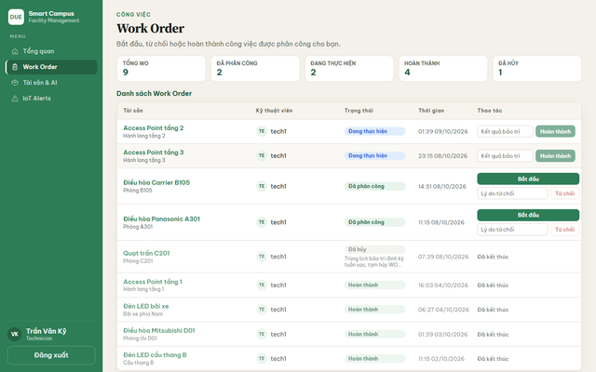 | Open
BUG-008 | TC_UC05.1_02 | IoT Alerts | IoT Alerts hiển thị raw metric và mức độ bằng tiếng Anh | Cosmetic | Trầm | 02/10/2026 | 07/10/2026 | 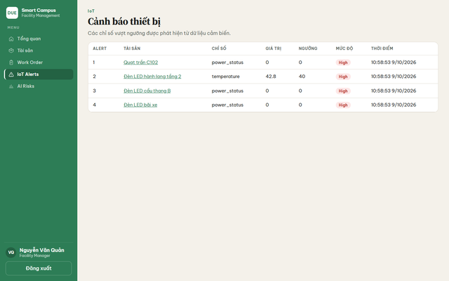 | Open
BUG-010 | TC_UC05.2_03 | IoT Mapping | IoT Mapping thiếu thao tác gỡ liên kết hoặc sửa Device ID | Minor | Trầm | 04/10/2026 | 08/10/2026 | 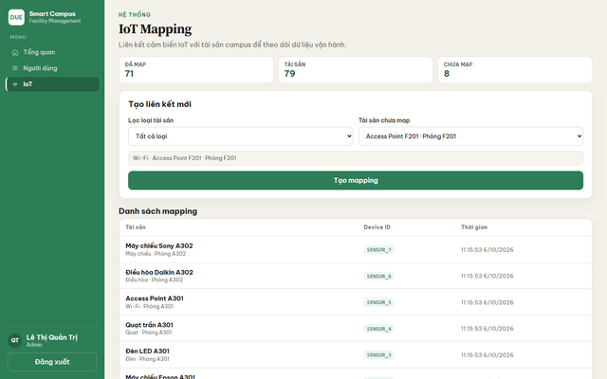 | Open
BUG-011 | TC_UC06.1_03 | AI Risks | AI Risks chưa Việt hóa các mức rủi ro High / Medium | Cosmetic | Thịnh | 05/10/2026 | 09/10/2026 | 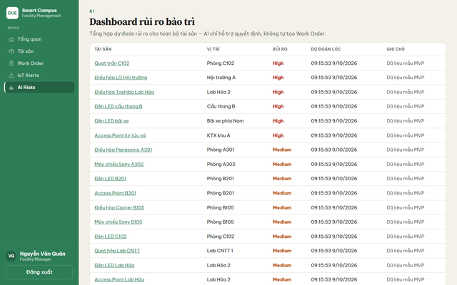 | Open
BUG-013 | TC_UC07.2_03 | Phân quyền | Facility Manager vẫn mở được trang Người dùng bằng URL trực tiếp | Minor | Thịnh | 08/10/2026 | 09/10/2026 | 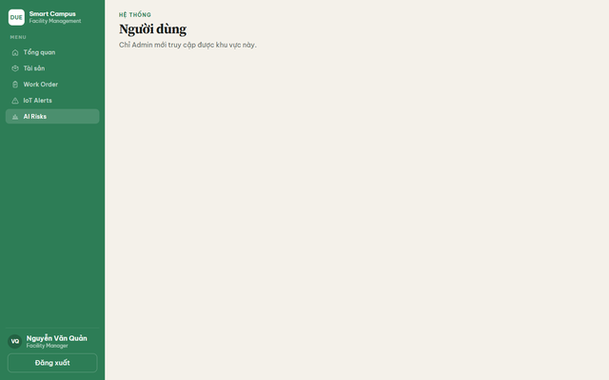 | Open
BUG-014 | TC_UC07.2_04 | Phân quyền | Requester vẫn mở được trang AI Risks bằng URL trực tiếp và thấy lỗi thô | Minor | Thịnh | 09/10/2026 | 09/10/2026 | 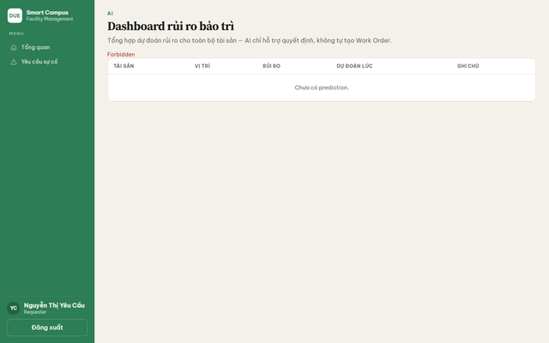 | Open

